Hoja1
ERP - OBSERVACIONES PARA MEJORA

FECHA INIC | RUTA | CAPTURA | MEJORA | FECHA FIN | STATUS
2023-12-30 | ALMACEN - Lista de Precios | 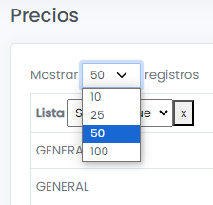 | Al seleccionar el número de registros no se produce el cambio, se mantiene en 25 registros.
2023-12-30 | OFICINAS - | #VALUE! | Añadir el número de teléfono y WhatsApp Call Center Telf. (01) 717-8888 WhatsApp 997573971 La Mar WhatsApp 997530991 Wong Óvalo Gutierrez telf. +51 1 6316532 2 de Mayo telf. +51 1 6316531 Aurora telf. +51 1 6316533 Chacarilla telf. +51 1 6316536 San Borja telf. Benavides telf. +51 1 6316534 San Miguel telf.
2023-12-30 | ALMACEN - Producto | 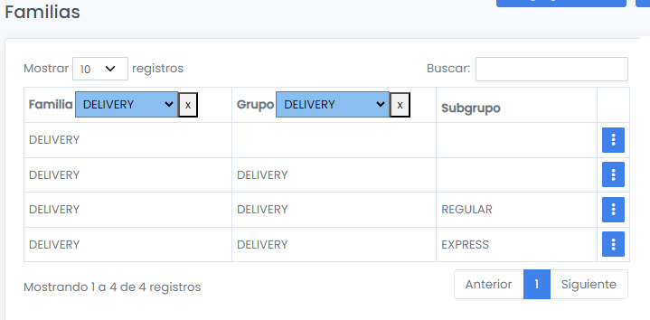 | Delivery discordancia en la denominación del grupo En la sección de configuración de familias el delivery tiene en el nivel grupo "Delivery" En la sección de producto tiene en grupo la denominción de la sub categoría "Regular" "Express". Debe decir: Delivery Regular Delivery Express
2023-12-30 | OFICINAS - | 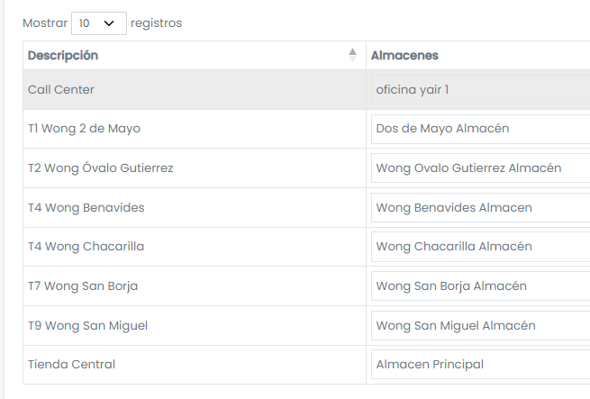 | Falta añadir el punto de venta de Wong T3 Aurora dirección y teléfono
2023-12-30 | VENTAS - Pedidos | 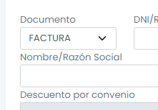 | Colocar como predeterminado el comprobante "Boleta de Venta" por ser el documento de mayor emisión, ahorra tiempo que sea el primero en aparecer.
2023-12-30 | VENTAS - Clientes | 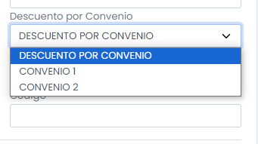 | Corregir asignación automática a convenio cuando se crea un cliente Al crear un nuevo clientes de forma predeterminada le asigna la clasificación "Descuento por Convenio" Corrección: - Añadir primero una categoria "Sin Convenio" esta será la que deberá ser predeterminada.
2023-12-30 | VENTAS - Clientes |  | Estos desplegables Negocio y Familia no esta clara cual es su función.
2023-12-30 | VENTAS - Clientes | #VALUE! | Cambiar el título "Medio Información" por "Cómo nos ubicaste"
2023-12-30 | VENTAS - Clientes | #VALUE! | Estos campos no guardan relación con el registro de cliente. En su lugar se puede colocar un selector de "acepta recibir información"
2023-12-30 | VENTAS - Pedidos | #VALUE! | Falta campo para añadir dirección del comprador desde la toma del pedido. Añadir un campo denominado "Añadir Dirección"
2023-12-30 | VENTAS - Pedidos | #VALUE! | En la búsqueda de producto no se puede realizar por código
2023-12-30 | VENTAS - Pedidos | 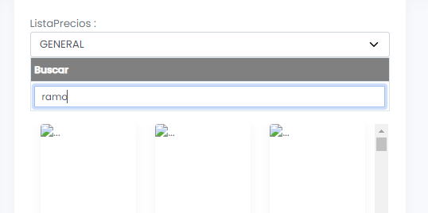 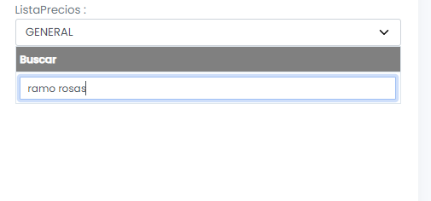 | Cuando la búsqueda es acotada no aparecen resultados. Ejm. Búsqudeda: "Ramo" arroja resultados Búsqueda:
2023-12-30 | VENTAS - Pedidos | #VALUE! | En recojo en tienda el titulo debe ser "Persona que recoge" También podemos añadir la hora o rango de hora que realizará el recojo.
2023-12-30 | VENTAS - Pedidos | #VALUE! | Cambiar titulo por "Persona que Recibe" "Teléfono persona que recibe"
2023-12-30 | VENTAS - Pedidos |  | El nuevo pedido aparece listado en la página 2 Cambiar el orden para que el último pedido aparezca en la primera fila de la primera página
2023-12-30 | VENTAS - Pedidos | 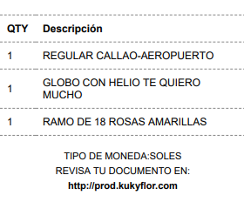 | En la guia el orden de los item debe ser 1. producto principal 2. Complementos 3. Delivery

